Worksheet
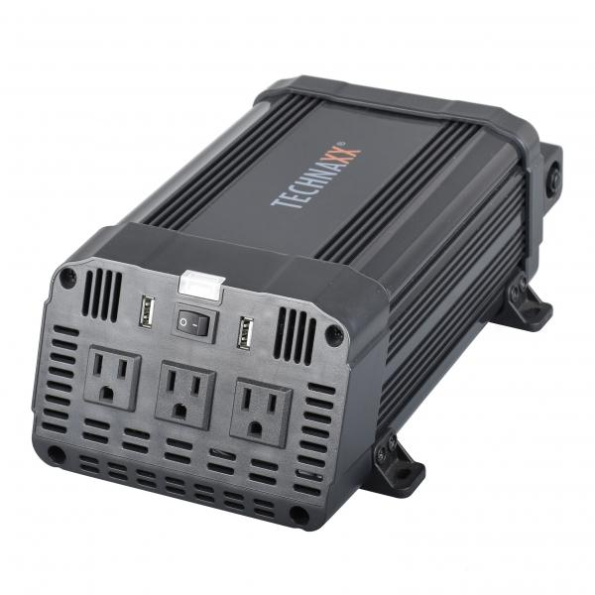
Technaxx Wechselrichter 1200W TE16 US-Version

Artikelnummer | 5044 |  | VE | 4
EAN | 810016320531 |  | Stück pro Palette | 140
Zollnummer | 8504408790 |  | Lagen Pro Palette | 7

Abmessungen - Artikel
Länge(cm) | Breite(cm) | Höhe(cm) | Gewicht(g)
28.8 | 15.9 | 9.9 | 1950

Abmessungen - Artikelverpackung
Länge(cm) | Breite(cm) | Höhe(cm) | Leergewicht(g) | Gewicht(g) Artikel+Verpackung
34.4 | 21.4 | 11 | 0 | 2700

Abmessungen - VE Karton (Masterkarton)
Länge(cm) | Breite(cm) | Höhe(cm) | Gewicht(g)
45 | 35.5 | 23 | 11000

Verpackung - Bestandteile
Rest Zubehör (g) | Papier/Pappe (g) | Styropor (g) | Kunstst. Hohlkörper(g) | Kunstst. Folien(g) | Materialverbunde (g)
0 | 0 | 0 | 0 | 0 | 0

Weiterführende Informationen
Technaxx Reseller Portal

